상품제안서
헬프맨모던블랙메탈볼펜 | 상품코드: F19081

 |  |  |  |  |  |  | 02-412-0044 | www.easy1.co.kr
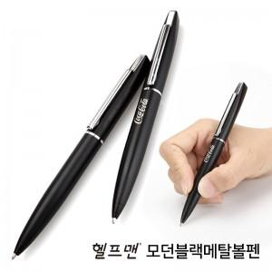

【상세/제작정보】

【인쇄/포장옵션】 | 레이저, 풀칼라 / 포장지포장

【공급단가】 | 수량 | 200~ | 500~ | 1,000~ | 3,000~ | 5,000~
*VAT별도 | OPP포장 | 1,680원 | 1,620원 | 1,560원 | 1,500원 | 1,440원
 | 종이케이스 | 1,750원 | 1,680원 | 1,620원 | 1,560원 | 1,500원
 | 자석싸바리 | 2,240원 | 2,160원 | 2,080원 | 2,000원 | 1,920원

【상품 URL】 | https://dev.easy1.co.kr:443/src/goods_detail.php?gdno=19081

